Лист1
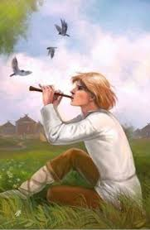
 | Тест "Музыкальные инструменты"
 | Вопрос | Ответ | Проверка
 | На каком музыкальном инструменте играет пастух? |  | Не верно
 | Назови самый первый музыкальный инструмент. |  | Не верно
 | Трекгольник - это… |  | Не верно
 |  |  | Результат
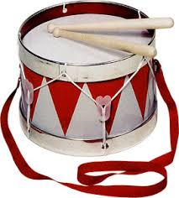
 |  |  | 0
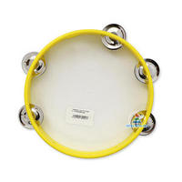
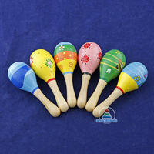

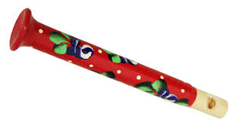

© Детский сад № 88, г. Рыбинск © МУ ДПО «Информационно – образовательный Центр», г. Рыбинск Проект «Волшебный мир инструментов»

